出展申込書2020
「山口きらめき企業の魅力発見フェア2020（Jobフェア）」 出展申込書

 | 申込日： |  | 令和 | 年 | 月 |  | 日

 | １．出展申込者
 | 企業名・ 団体名 |  | （フリガナ）
 |  |  | 名称

 | ２．担当者（連絡窓口）等
 | 担当者 |  | （フリガナ）
 |  |  | 氏 名
 |  |  | 部 署
 |  |  | 役 職
 | 企業等 所在地 |  | 郵便番号 | 〒 |  | －
 |  |  | 住 所
 | 電話番号
 | FAX番号
 | E-mail
 | HPアドレス |  |  | QRコードを添付ください。作成方法がわからない場合は、HPアドレスを入力ください。 |  |  |  | 
 | QRコード作成サービス：https://www.cman.jp/QRcode/

 | ３．出展形式と出展料について
 | 多様なニーズにお応えすること及び新型コロナウィルス感染症対策のため、今年度は「対面開催」及び「Web開催」により運営することとしました。Web開催についてはオンデマンド動画配信形式とし、各企業等で3分程度の動画を作成・提出いただき、特設サイトに掲載します。 掲載期間は、令和２年１０月２６日（月）１０時～１１月２７日（金）１５時です。 つきましては、貴社の出展希望について、以下の該当する項目（いずれかひとつ）にチェックいただき、出展料をご確認願います。

1 | FALSE | 対面開催に出展し、WEB開催にも出展する |  |  |  |  |  | 出展料： |  | 60,000円

2 | FALSE | 対面開催に出展し、WEB開催には出展しない |  |  |  |  |  | 出展料： |  | 50,000円

3 | FALSE | 対面開催には出展せず、WEB開催のみ出展する |  |  |  |  |  | 出展料： |  | 20,000円

 | 4．学部学生４年生等の就職面談について
 | 大学、短期大学、高等専門学校を令和3年3月に卒業予定の学生との個別就職面談は、Jobフェア当日、各ブースに当該学生が立ち寄った場合のみに行うこととします。個別面談スペースが必要となった場合は受付までお申し出ください。

 | 5．留学生のブース訪問について
 | 留学生のブース訪問を積極的に受けたい企業等は、以下の欄に「○」を記載してください。
 | 「○」を記載された企業等には、フェア当日に「留学生WELCOME」等を明記した用紙を配布しますのでブース内に掲示してください。また、フェア当日に参加者に配布する「ブース配置図」に反映する予定です。

 | 留学生のブース訪問を積極的に受けたい

 | 6．電源の使用について
 | 出展ブースにおいて、電源を使用されますか。

 | ※「電源を使用する」と回答された場合は、以下に使用機器を記載願います。
 | （供給コンセント口数は２口まで（1,500W以内））
 | 〔電源を必要とする機器〕
 | № | 機器名 |  |  |  | 台数 | 電源消費量（単位：W） |  |  |  | コンセント 口数
 |  |  |  |  |  |  | １台分 |  | 合計
 | 例 | プロジェクター |  |  |  | 1 | 450 |  | 450 |  | 1
 |  |  |  |  |  |  |  |  | 0
 |  |  |  |  |  |  |  |  | 0
 |  |  |  |  |  |  |  |  | 0

 | 7．会社概要［2シート目に記入お願いします］

会社概要
7．会社概要 | 水色 | の箇所を入力ください。 |  |  |  |  |  | ガイドブックイメージです。参考にしてください。
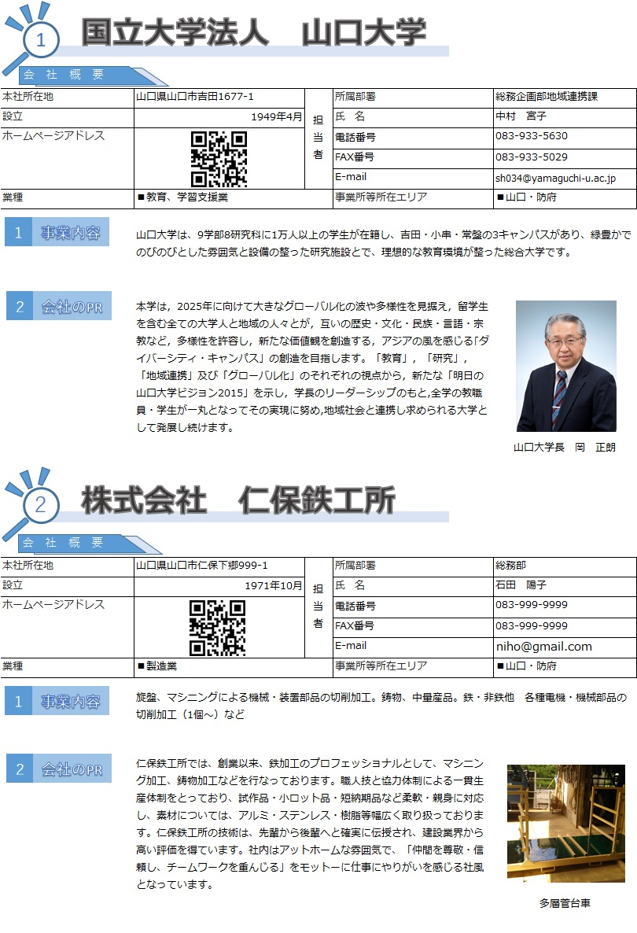
本社所在地 | 0 |  |  | 担当者 | 所属部署 | 0
設立 | 1949-04-01 | 従業員数 | 0人
ホームページアドレス |  |  |  |  | 氏 名 | 0
 |  |  |  |  | E-mail | 0
 |  |  |  |  | 電話番号 | 0
主要業種 | ■鉱業、採石業、砂利採取業 |  |  |  | FAX番号 | 0
事業所等所在エリア | ■宇部・山陽小野田・美祢 |  | ■岩国・柳井・熊毛 |  |  | ■下関
 | ■山口・防府
事業内容（100字） |  |  |  |  |  |  | 0
会社のＰＲ（強み、特長など）（250字） | ※写真を1枚添付ください （写真の説明コメントはなくても結構です）

 |  |  |  |  |  |  | 33

